Sheet1
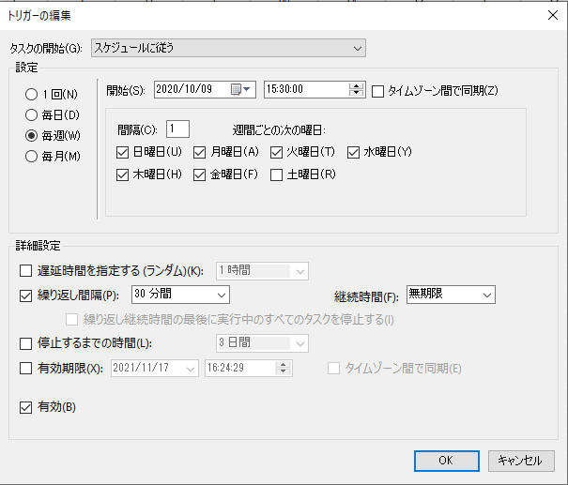
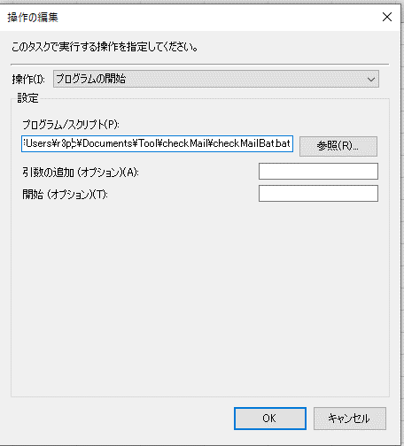
以下のようにタスクスケジューラーを設定しバッチファイルを起動
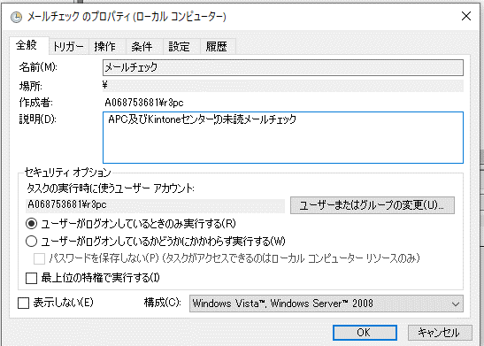

ユーザーがログオン状態でないとエラーになる。

